Баг-репорт
Проект | Neoflex трекер задач
Дата | 2025-04-20
Тестер | Biusova Sabina
Окружение | Windows 11 Pro Version 22H2 Google Chrome 135.0.7049.96
#ID | Модуль | Элемент | Описание | Шаги воспроизведения | Ожидаемый результат | Фактический результат | Серьезность | Приоритет | Вложения | Комментарий
1 | Регистрация | Поле "Пароль" | На странице регистрации допущены ошибки в подсказке поля "Пароль" | 1. Открыть страницу https://angular-test-silk-five.vercel.app/register2. Перейти к полю "Пароль" | В подсказке должно быть написано "Укажите свой пароль" | В подсказке написано "Укажите своё пароль" | Незначительная | Низкий | 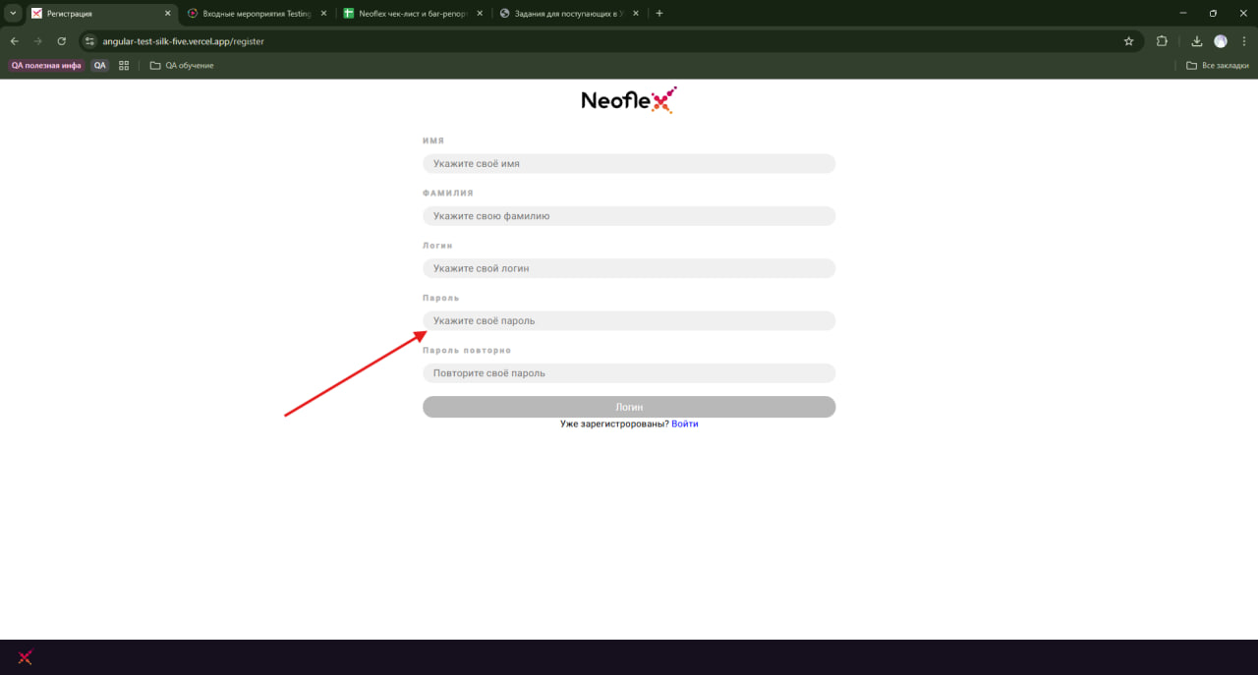
2 |  | Поле "Пароль повторно" | На странице регистрации допущены ошибки в подсказке поля "Пароль повторно" | 1. Открыть страницу https://angular-test-silk-five.vercel.app/register 2. Перейти к полю "Пароль" | В подсказке должно быть написано "Повторите свой пароль" | В подсказке написано "Повторите своё пароль" | Незначительная | 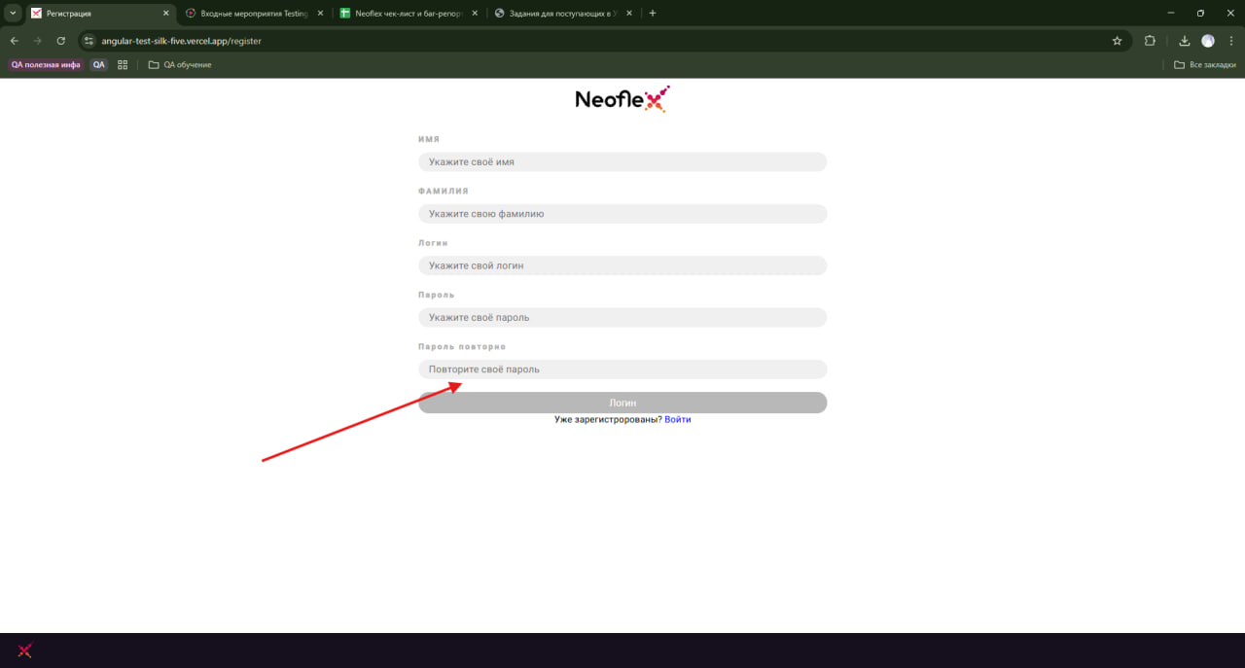 Низкий
3 |  | Кнопка "Логин" | На странице регистрации неккоректно названа кнопка отвечающая за регистрацию пользователя | 1. Открыть страницу https://angular-test-silk-five.vercel.app/register 2. Перейти к кнопке "Логин" | Кнопка должна отображаться с названием "Зарегестрироваться" | Кнопка отображается с названием "Логин" | Значительная | Высокий | 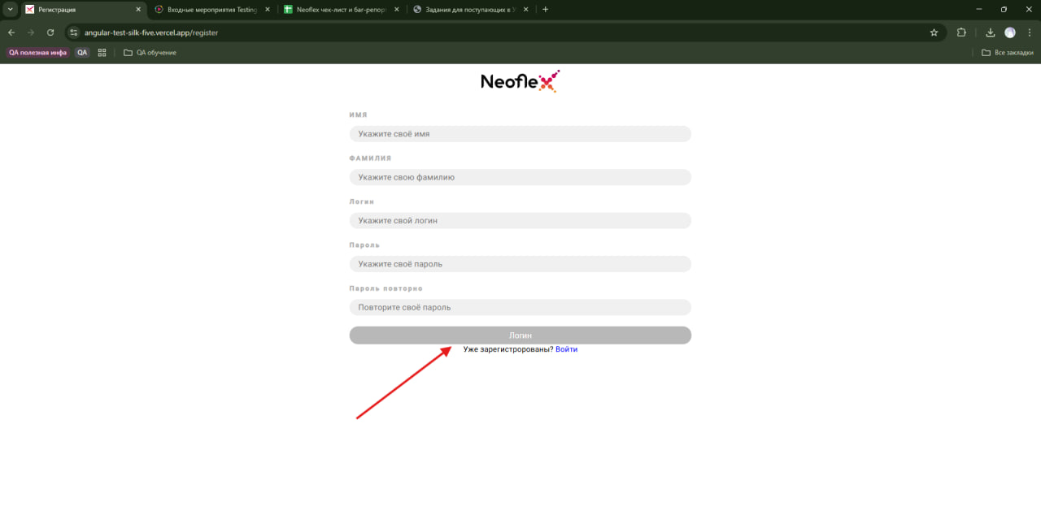
4 | Вход в систему | Кнопка CTA "Новый пользовадеть? Регистрация" | На странице входа в систему допущена ошибка в описании кнопки | 1. Открыть страницу https://angular-test-silk-five.vercel.app/login 2. Перейти к кнопке CTA "Новый пользовадеть? Регистрация" | Описание кнопки должно отображаться с названием "Новый пользователь? Регистрация" | Кнопка отобраажется с описанием "Новый пользовадеть? Регистрация" | Незначительная | 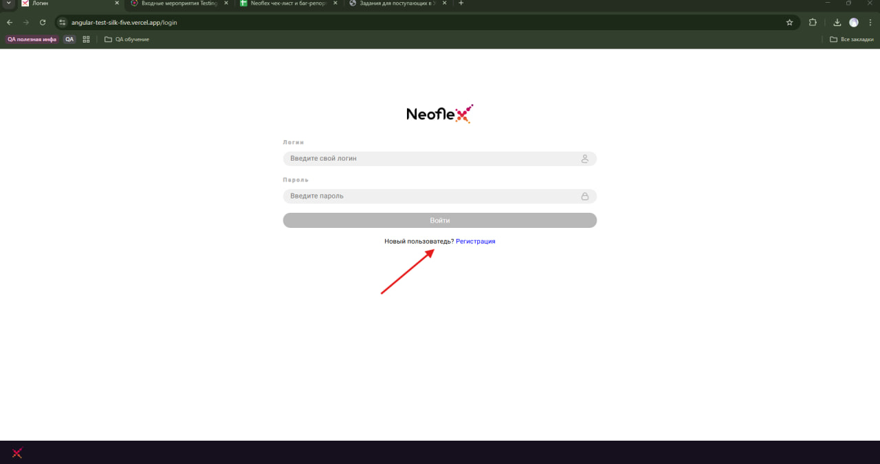 Средний
5. | Задачи | Кнопка "Создать задачу" | На странице задачи при создании задачи с уже существующим ID система не выдвает сообщения об ошибке. | 1. Войти на сайт https://angular-test-silk-five.vercel.app/login (пользователь должен быть зарегестрирован в системе) 2. Нажать кнопку "Создать задачу" 3. Ввести в поле "ID задачи" значение уже существующего ID задачи. 4. Заполнить поле "Описание" и выбрать из списка критичность. 5. Сохранить задачу. | Система должна выводить сообщение "Задача под таким ID уже существует" | Система создает задачу с уже существующим ID задачи | Значительная | Критический | 